Sheet1
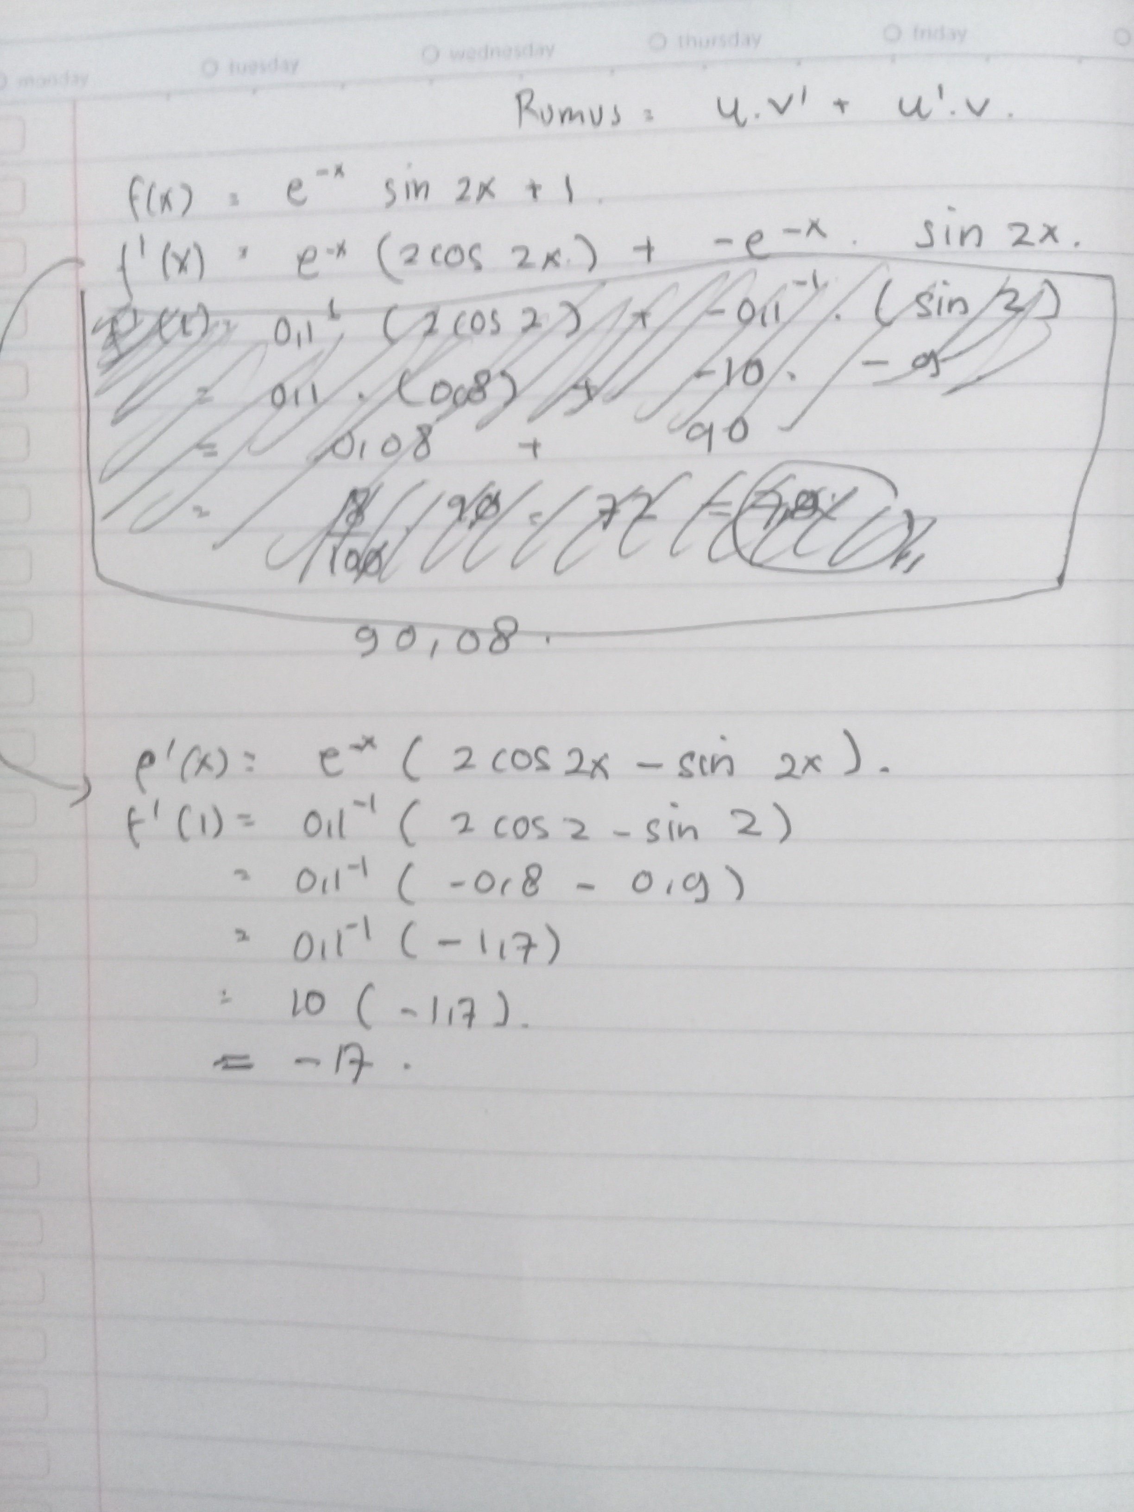
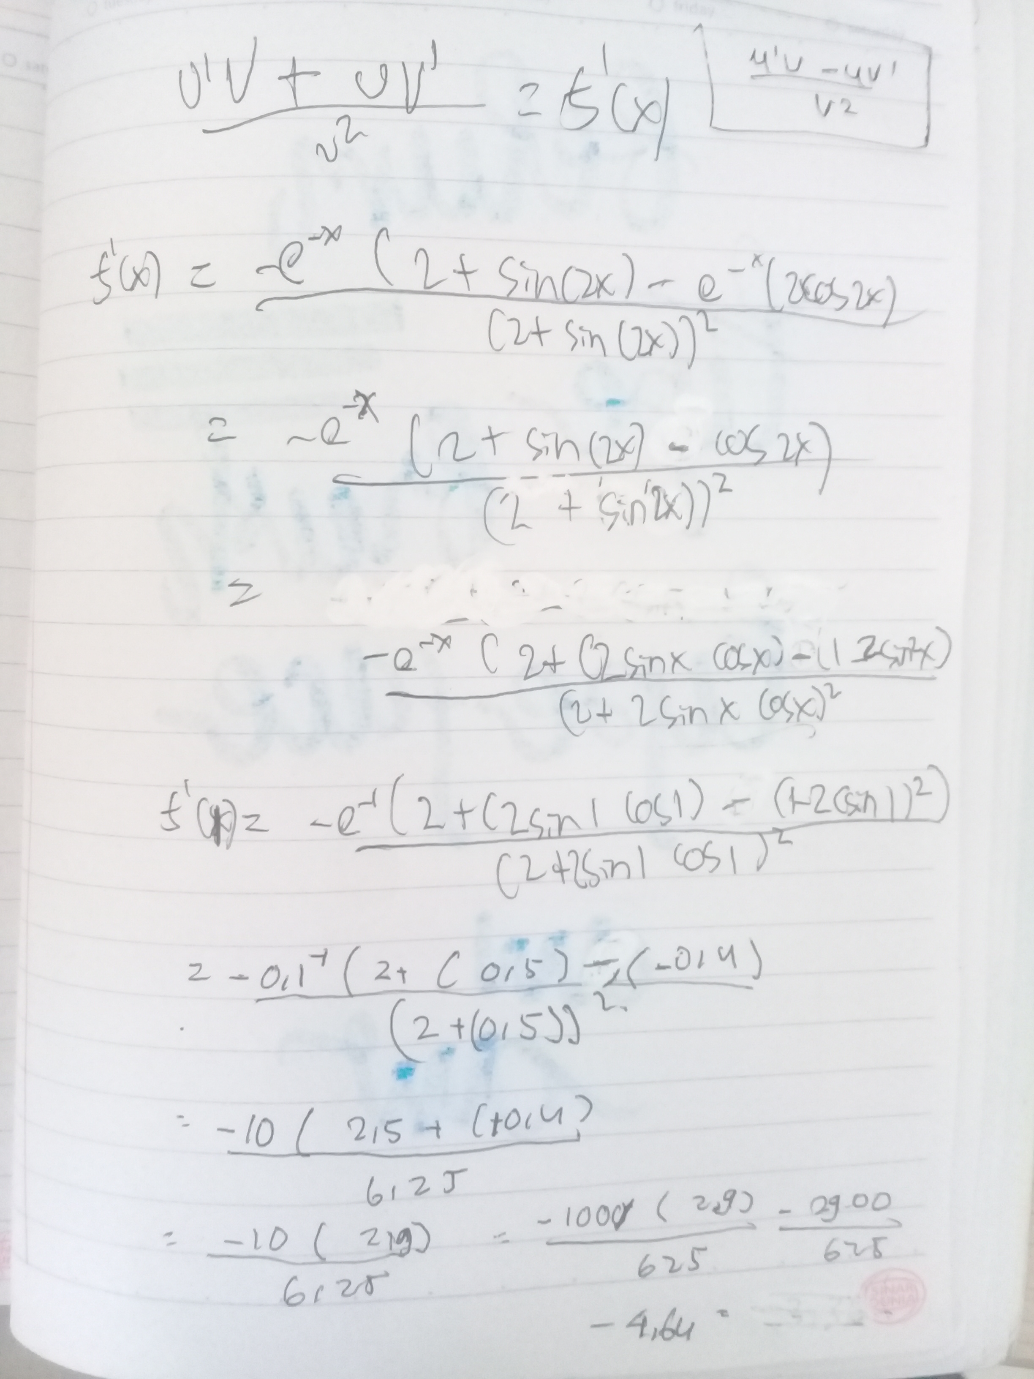
Fungsi f(x) = e^-x/2+sin(2x)
Fungsi f(x) = e^-xsin(2x)+1

a. temukan nilai turunan dari kedua fungsi u/ x=1
b. tentukan nilai puncak dari kedua fungsi

B. | No | X0 | X1 | X2 | Y0 | Y1 | Y2 | Y0*Y2
 | 1 | 1.00 | 4.00 | 35.48 | 1.09 | 1.00 | 0.96 | 1.05
 | 2 | 4.00 | 35.48 | 890.28 | 1.00 | 0.96 | 0.66 | 0.66
 | 3 | 35.48 | 890.28 | 2792.29 | 0.96 | 0.66 | -0.92 | -0.89
 | 4 | 890.28 | 2792.29 | 1687.89 | 0.66 | -0.92 | 0.99 | 0.66
 | 5 | 2792.29 | 1687.89 | 2260.53 | -0.92 | 0.99 | -0.30 | 0.28
 | 6 | 1687.89 | 2260.53 | 2127.58 | 0.99 | -0.30 | 0.99 | 0.98

 | No | X0 | X1 | X2 | Y0 | Y1 | Y2 | Y0*Y2
 | 1.00 | 1.00 | 4.00 | 13.63 | 1.34 | 1.02 | 1.00 | 1.34
 | 2.00 | 4.00 | 13.63 | 538.73 | 1.02 | 1.00 | 1.00 | 1.02

A | Fungsi f(x) = e^-x/2+sin(2x) |  |  |  |  |  |  |  | Fungsi f(x) = e^-xsin(2x)+1

